Pasaporte - HC
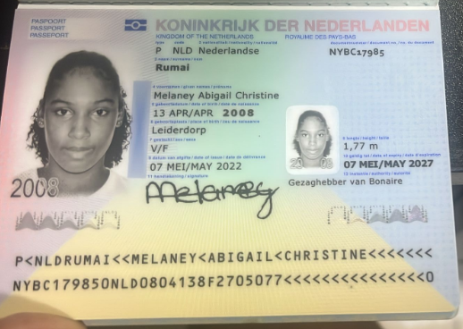
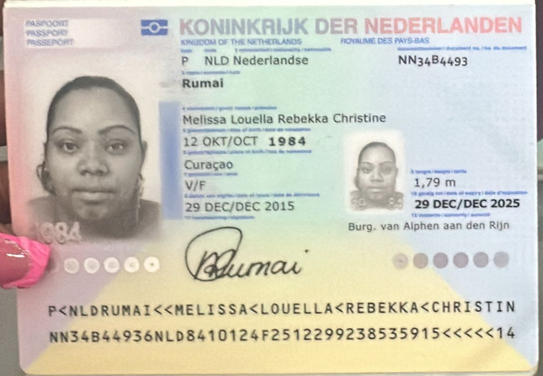
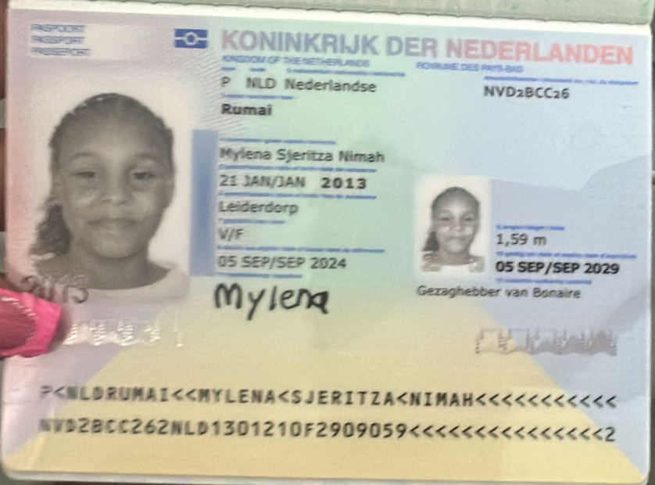

viajan tres personas hija de 12 y 17 años
MELISA LA MAMA SI HABLA ESPAÑOL
HIJA DE 17 AÑOS

Nombre | Melaney | Nombre | MELISSA | Nombre | MYLENA
Nombre | Abigail | Nombre | LOUELLA | Nombre | SJERITZA | reservasmedical@gmail.com
Nombre | Christine | Nombre | REBEKKA | Nombre | NIMAH
Apellido de casada | ------- | Nombre | CHRISTINE | Nombre
Apellido | Rumai | APELLIDO | RUMAI | APELLIDO | RUMAI
Género: . | Femenino | Apellido de casada |  | Apellido de casada
Pasaporte | NYBC17985 | Género: . |  | Género: .
Fecha de nacimiento | 13/04/2008 | Pasaporte | NN34B4493 | Pasaporte | NVD2BCC26
Edad | 17 | Fecha de nacimiento | 1984-10-12 | Fecha de nacimiento | 2013-01-21
Estado civil | Soltera | Edad |  | Edad
Dirección |  | Estado civil |  | Estado civil
Nacionalidad y domicilio: | Bonaire | Dirección |  | Dirección
Email: | mrumai84@gmail.com | Nacionalidad y domicilio: |  | Nacionalidad y domicilio:
Teléfono | 5997874474 | Email: |  | Email:
Profesión | ZJCN (Bonaire Insurance) | Teléfono |  | Teléfono
RH | A | Profesión |  | Profesión
Seguro |  | RH |  | RH
Peso | 93 KILOS | Seguro |  | Seguro
Altura | 1.75 | Peso |  | Peso
Idioma | Inglés y papiamento | Altura |  | Altura
 |  | Idioma |  | Idioma
Salud | Infecciones frecuentes de vejiga, dolores de cabeza
 |  | Salud |  | Salud

Confirmación de
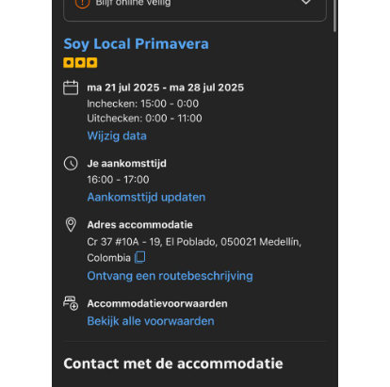

 | HOTEL RESERVO DIRECTO EL PAX

 | SOY LOCAL PRIVAMERA
 | CARRERA 37 No 10A - 19
 | 300 6240428

CONFIRMACION CITA MEDICO INTERNISTA (Dra: Eidy Mariana Correa Aguirre)

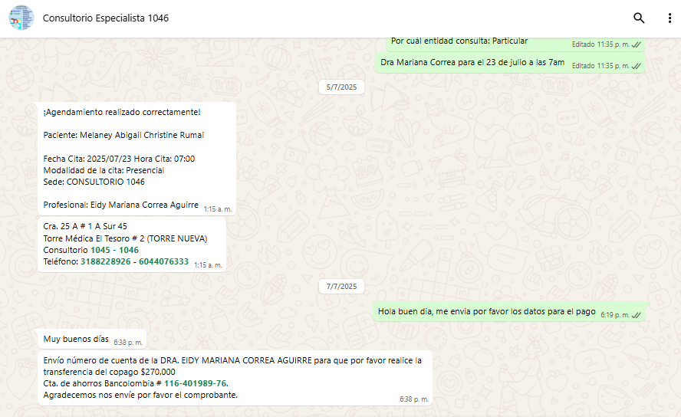

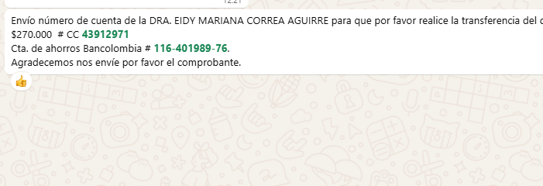
 |  | c|

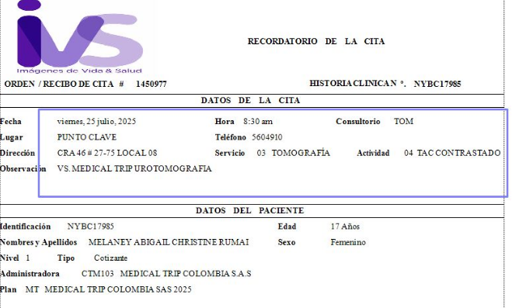

 |  |  | NYBC17985

Vuelo
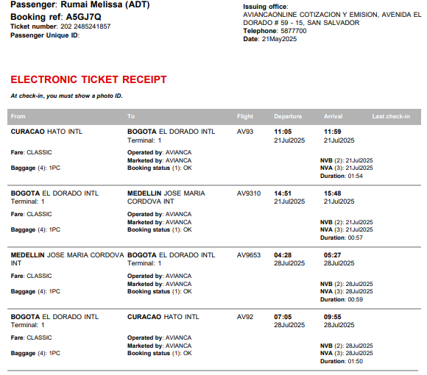
RVA A5GJ7Q

